关系图
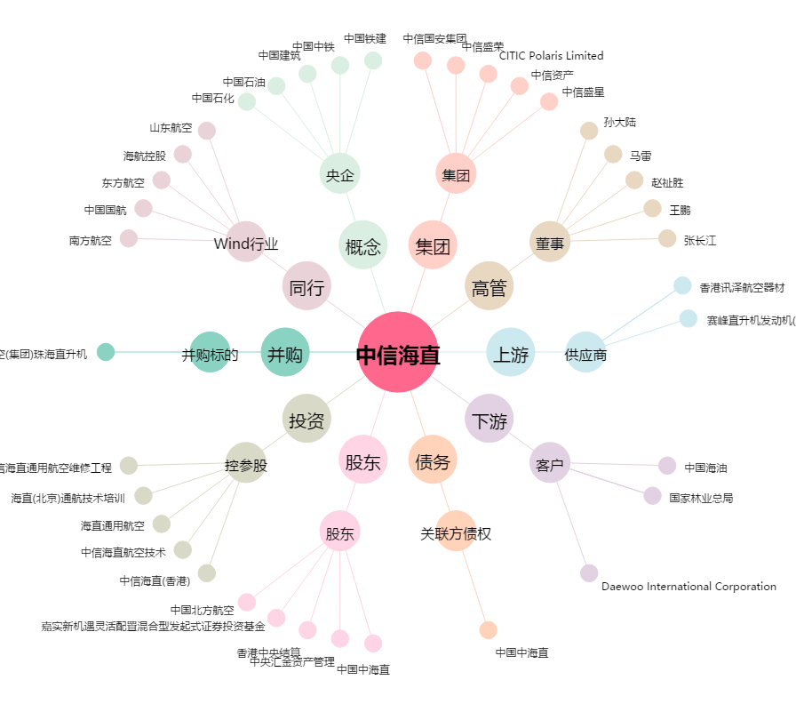
中信海直[000099.SZ] - 关系概览图

